Listeverdier
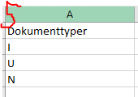
Dokumenttyper | Tilgangskoder
I | AN | Slik endrer du verdiene i radene Dokumenttype og Tilgangskoder:
U | P1 | 1. Velg fanen Data
N | P2 | 2. Still markøren i riktig celle
 | P3 | 3. Velg funksjonen Datavalidering
 | P4 | 4. Klikk på ikonet for Kilde
 | PE | 5. Merk av de verdiene du ønsker å ha med i listen
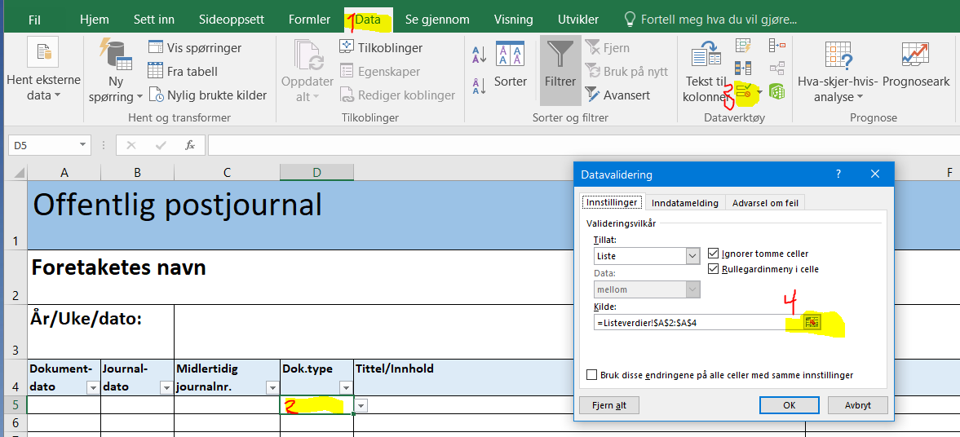
 | PP
 | PS
 | U
 | UA
 | UI
 | UK
 | UO
 | UR
 | US

